关系图
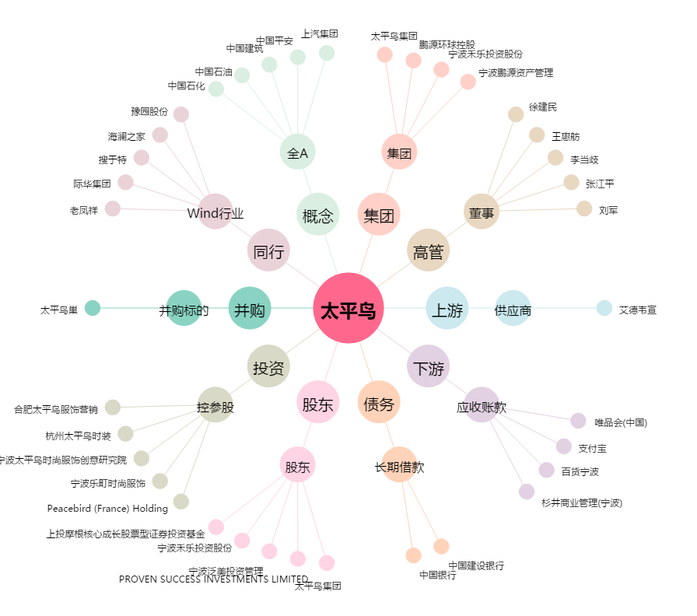
太平鸟[603877.SH] - 关系概览图

